ゲーム仕様
更新日 | 更新内容 | 概要

 |  | 概要
 |  | このシートは「はろーごーすとはうす」の仕様書です

 |  | 目的
 |  | ５分以下でできるサバイバルゲームを作る
 |  | おばけと鬼ごっこという体験を提供する

 |  | ゲーム概要
 |  | ヴァンサバ風アクションサバイバルゲーム
 |  | プレイヤーからの攻撃なし
 |  | おばけからの遠距離攻撃なし
 |  | すべて体の判定で当たり判定を行います
 |  | とにかくおばけからにげるというゲームにしたい
 |  | ラウンドは３まであり１ラウンド２０秒 ラウンドが変わるとお化けもつよいお化けが出現する
 |  | マップ プレイヤー仕様
 |  | １マス６４＊６４ ライフは１です
 |  | プレイヤーは花井先生の授業と同様のサイズにする
 |  | 進む方向によって体の向きを変える

 |  | マップ全体は４８＊４８マス（調整によってもう少し変化するかも）
 |  | プレイヤーを中心に１6＊１6マス程度描画してそれ以上はスクロールで見えるようにします

 |  | お化け概要
 |  | おばけはプレイヤーのサイズよりも少し小さく（４８＊４８くらい？）
 |  | ラウンドごとに登場するおばけの数 大きさが変化します

 |  | LV１ おばけ５体が登場 大きさは４８＊４８サイズ

 |  | LV２ １のおばけ５体＋大きさ６４＊６４の大き目サイズのおばけ５体 合計１０体 |  |  |  |  |  |  |  | LV１のおばけとデザイン変更

 |  | LV３ １．２のおばけ１０体＋ 大きさ＆６４でスピードが1.2倍のおばけ５体 合計１５体 |  |  |  |  |  |  |  |  |  | （簡単すぎた場合最初のおばけの数と
 |  | （１分間生き残れるか？というぎりぎりの難易度にしたいためおばけの数などは要調整です） |  |  |  |  |  |  |  | LV１，２のおばけとデザイン変更 | LV３はイラストによってもっと大きくするかもです |  | 追加で出てくるおばけの数を調整します）

2025-10-27 |  | プレイヤー速度が１の時 おばけ速度は0.9 少しお化けが遅くなるようにします |  |  |  |  |  |  |  | プレイヤーとおばけLV1.2は同速に変更（簡単すぎたから）

 |  | １分以上生き残れた場合、オーバータイムに突入し |  |  |  |  |  | （
 |  | ５秒に１体ラウンド３のお化けを追加します

 |  | ゲーム画面概要

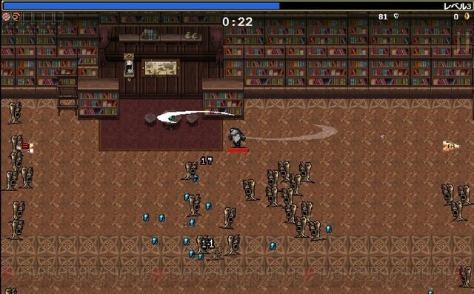
 |  |  |  |  |  |  | 画面中央上部に
 |  |  |  |  |  |  | LV１ ００ と表記
 |  |  |  |  |  |  | 時間は増えていく方式にする
 |  |  |  |  |  |  | ２０秒たつごとにLVが上昇する
 |  |  |  |  |  |  | LVが上がったときはLVUPと画面中央に表記
 |  |  |  |  |  |  | 時間カウントの隣のLVの数字も＋１します

 |  |  |  |  |  |  | フィールドのどこかにシールド（盾）のようなものを配置
 |  |  |  |  |  |  | 使用すると１秒間無敵になる
 |  |  |  |  |  |  | どこに沸くかは完全にランダムにします

 |  |  |  |  |  |  | ゲームが終わった時、生き残っていた時間を表示します

2025-10-19 |  |  | アイテム概要

 |  |  | シールドはフィールドのどこかに１つだけ出現します
 |  |  | 使用すると１秒間無敵になり、その間おばけにぶつかっても死にません
 |  |  | シールドはスペースキーで行います
 |  |  | いつどのタイミングでも使うことができます
 |  |  | 例：LV１で拾ってLV3で使用

 |  |  | 盾のデザインのものを使用します

 |  |  | フィールド概要

 |  |  | 夜の屋敷をイメージしたような背景フィールドにします
 |  |  | （ホラーになりすぎないように調整します）

 |  |  | フィールドは縦横４８の正方形型にします

 |  |  |  |  |  | こんな感じの石でできたような廊下部分をフィールド地面にしたいです



2025-10-24 |  |  |  | 当たり判定仕様
 |  |  |  | プレイヤーとおばけがぶつかった時とする
 |  |  |  | プレイヤーのイラストの体にぶつかったときにしたいので
 |  |  |  | 調整が必要のため何マスとは書かないでおきます(オブジェクト領域で判定を行うこともできる）

 |  |  |  | おばけの初期スポーンについて
 |  |  |  | LVごとに5体ずつ追加されていく
 |  |  |  | おばけはプレイヤーの上下左右６マス離れたところに４体
 |  |  |  | 一体はプレイヤーの右に３マス離れたところに配置する
 |  |  |  | （迫ってくるおばけが来る前に近くに置いておくことで最初からサバイバル感が増すと思います）
 |  |  |  | （あとゲームの設定がおばけの遊び相手になる設定なので、話しかけてきたおばけが
 |  |  |  |  | 一番近くにいる感じが出したいと思いました）

G

 |  |  |  |  |  |  |  |  | （こんな感じの配置？面白くなりそうな配置があったら変更します）

G
P
G
G

G

イラスト仕様書
更新日 |  | 概要

2025-10-27 |  | イラスト仕様書

 |  |  | LV1のおばけはこんな感じのイラスト
 |  |  | ちょっとかわいげのある感じで


 |  |  | LV２のおばけ
 |  |  | だんだん怖くなるようにしていく
 |  |  | コンセプトは白装束のよくあるおばけ


 |  |  |  | LV3のおばけ
 |  |  |  | 墓ごとご先祖様が来ちゃったみたいな感じ
 |  |  |  | 当たり判定もでかいしちょうどいい気がする
 |  |  |  | なりよりインパクト、面白さがある
 |  |  |  | (にゃんこ大戦争の墓の敵みたいな感じ)

 | 最初はイラストなしで進めるのでアオイちゃんを使ってください

 | タイトル ゲームオーバーについて
 | タイトルは後々作成します
 | （イラスト届いたら作ります）
 | ゲームオーバーはおばけに当たった時に画面中央に表示します

フローチャート
更新日 | 概要

2025-10-28 | フローチャート
シーン切り替え
判別式
ゲーム内容

タイトル

LV1開始
おばけ出現

N
２０秒生き残った？
ゲームオーバー

Y

LV2へ移行

LV2開始
おばけ出現

２０秒生き残った？
N
ゲームオーバー

Y

LV３へ移行

LV３開始
おばけ出現

２０秒生き残った？
N
ゲームオーバー

Y

オーバータイム

プレイヤーが死ぬまでカウント

ゲームクリア

生き残った時間を表示

ゲーム終了

